상품제안서
건강헬스 풍뎅이 만보계시계-가죽형(707-L) | 상품코드: S15555

 |  |  |  |  |  | 02-713-8555 | www.synergygift.co.kr
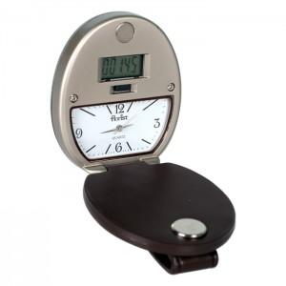

【상세/제작정보】 | 50개이하는 20,000원의 인쇄비가 추가됩니다. -케이스는 고급 철관 레자 박스입니다.(융케이스보다 고급제품임)

【인쇄/포장옵션】 | 레이저 / 포장지포장

【공급단가】 | 수량 | 50~ | 300~ | 1,000~ | 2,000~
*VAT별도 | 단가 | 37,800원 | 36,400원 | 35,000원 | 33,600원

【상품 URL】 | https://www.synergygift.co.kr:443/src/goods_detail.php?gdno=5865

